Abb. F1-3A
Zurück zum Inhalt
Abb. F1-3A: Studienanfängeranteil* an Hochschulen in privater Trägerschaft** nach Art der Hochschule 1995 bis 2016 (in %)
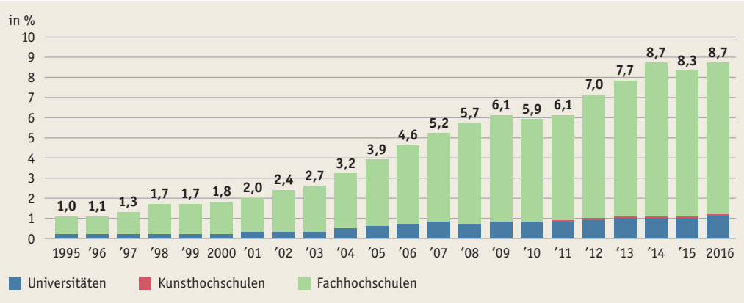

* Anteil der Studienanfängerinnen und –anfänger, die sich im 1. Hochschulsemester an einer Hochschule in privater Trägerschaft eingeschrieben haben. ** Einschließlich Verwaltungsfachhochschulen Quelle: Statistische Ämter des Bundes und der Länder, Hochschulstatistik

Abb. F1-4web
Zurück zum Inhalt
Abb. F1-4web: Grundständige Studiengänge nach Art der Zulassungsbeschränkung und Ländern zum Stichtag 10.04.2018 (in %)
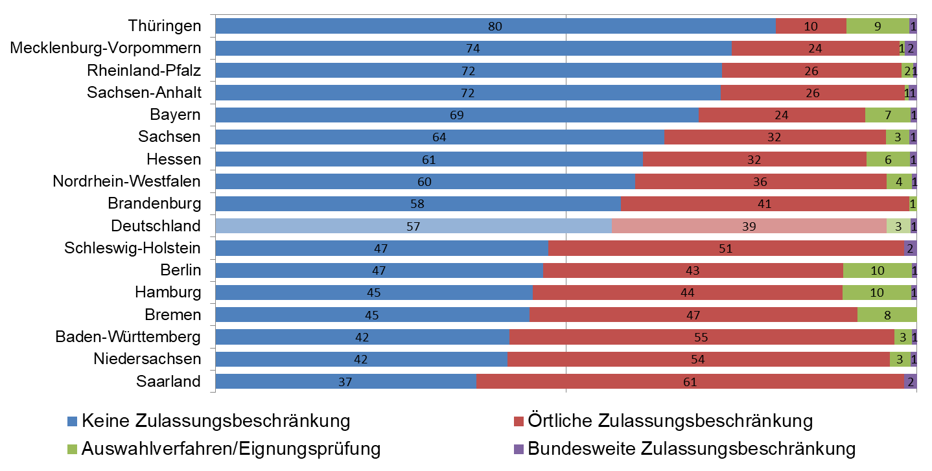

Quelle: HRK Hochschulkompass, eigene Berechnungen

Abb. F1-5web
Zurück zum Inhalt
Abb. F1-5web: Weiterführende Studiengänge nach Art der Zulassungsbeschränkung und Ländern zum Stichtag 10.04.2018 (in %)
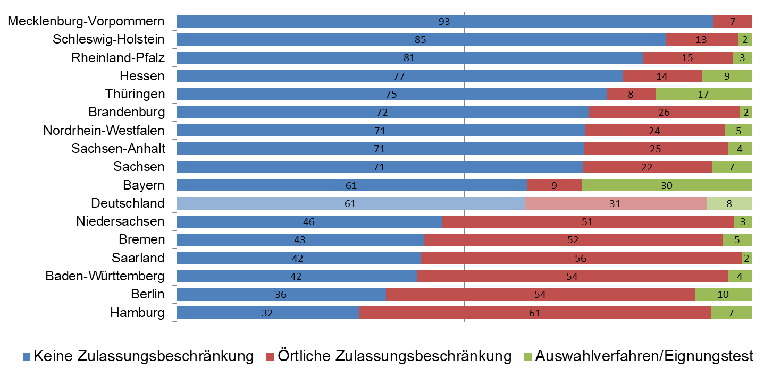

Quelle: HRK Hochschulkompass, eigene Berechnungen

